Hoja1
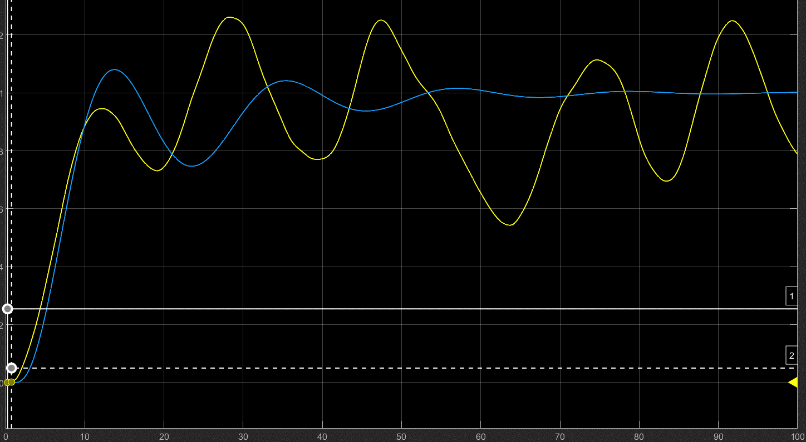
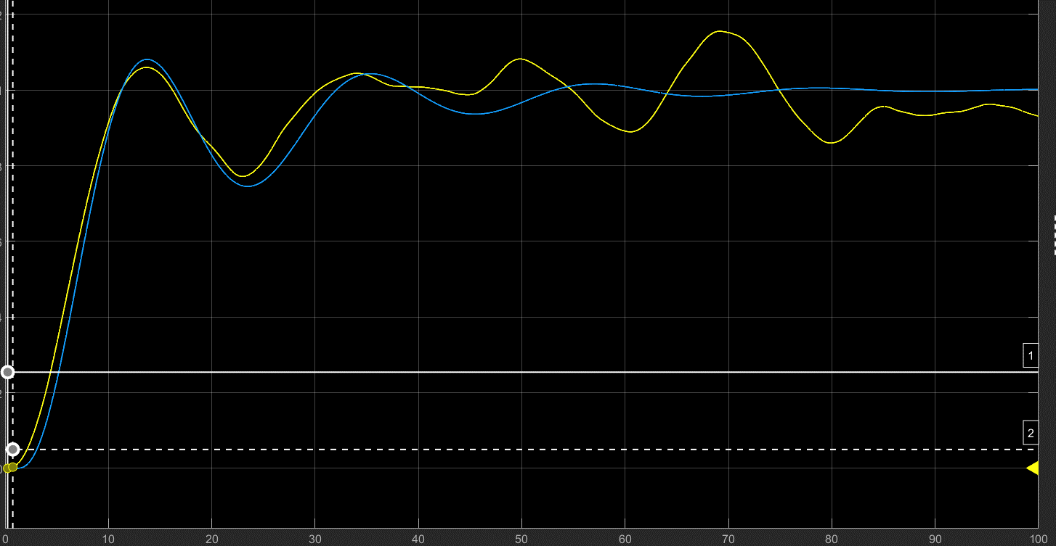
2.1
PLANTA 1 | a) | Retardo | To | 2.0000 | (Tiempo que tarda en empezar a subir)
 |  | Ganancia | K | 156.2500 | (Estabilizacion horizontal)
 |  |  | 0,632K | 98.7500
 |  | Cte de tiempo | Tp | 96.7500 | (0,632k-To) | (Tiempo entre To y 0,632K)

 | b) | Transfer function |  | Numerador | 156.2500 |  | K | 156.2500 | Estos valores se han obtenido mirando la gráfica y analizando a + ojo. Mas o menos tiene que acercarse con los valores que pones a la gráfica de la función
 |  |  |  | Denominador | 96.7500 |  | Tp | 8.3000 | Son los que se usan en general en el resto de la práctica
 |  |  |  |  |  |  | To | 6.0000

PLANTA 2 | c) | Retardo | To | 2.0000 | (Tiempo que tarda en empezar a subir)
 |  | Ganancia | K | 50.0000 | (Estabilizacion horizontal)
 |  |  | 0,632K | 31.6000
 |  | Cte de tiempo | Tp | 29.6000 | (0,632k-To) | (Tiempo entre To y 0,632K)

 |  | No se puede modelar debido a que al tener oscilacion, no se corresponde con un modelo de primer oorden, por lo que no se puede modelar con una funcion de primer orden

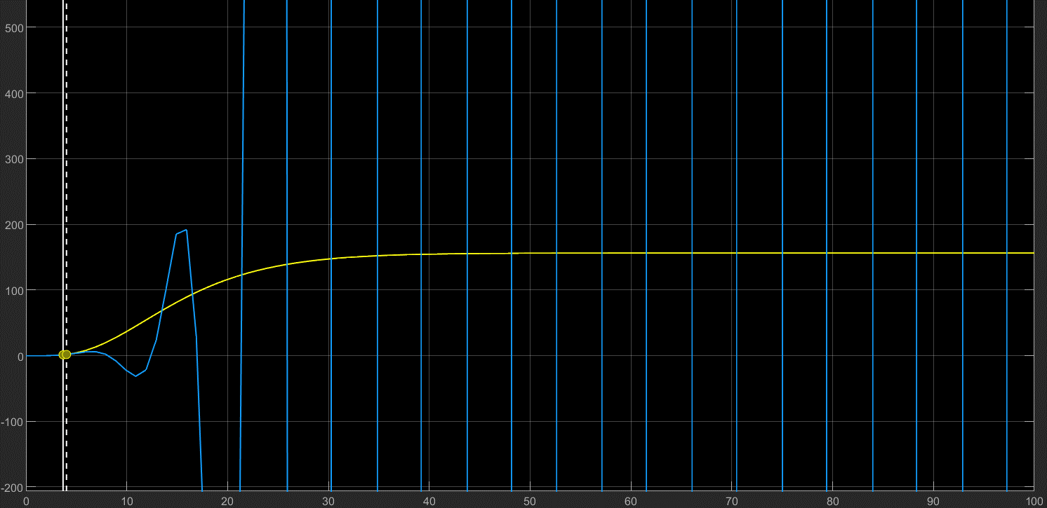
2.2
Cerrado
Abierto

2.2.1 |  |  | Kp | Ti | Td | Ki | Kd
Nota |  | P | 0.0089
 |  | PI | 0.0080 | 19.9800 |  | 0.0004
 |  | PID | 0.0106 | 12.0000 | 3.0000 | 0.0009 | 0.0319

 |  | Ganancia proporcional |  | Kp
 |  | Ganancia integral |  | Ki=Kp/Ti
 |  | Ganancia derivativa |  | Kd=Kp*Td

2.2.2 | t | Diferencia |  |  | Kp | Ti | Td | Ki | Kd
Nota | 13.6050 |  |  | P | 0.0199
 | 34.1575 | 20.5525 |  | PI | 0.0179 | 17.1271 |  | 0.0010
 | 54.7641 | 20.6066 |  | PID | 0.0238 | 10.2763 | 2.5691 | 0.0023 | 0.0612

 | Tu | 20.5525 |  | Ganancia proporcional |  | Kp
 | Ku | 0.0397 |  | Ganancia integral |  | Ki=Kp/Ti
 |  |  |  | Ganancia derivativa |  | Kd=Kp*Td
Ku=Con controlador P, max valor de P para que produzca oscilaciones de igual altura (explicado en simulink)
Tiempo entre picos (Tu)
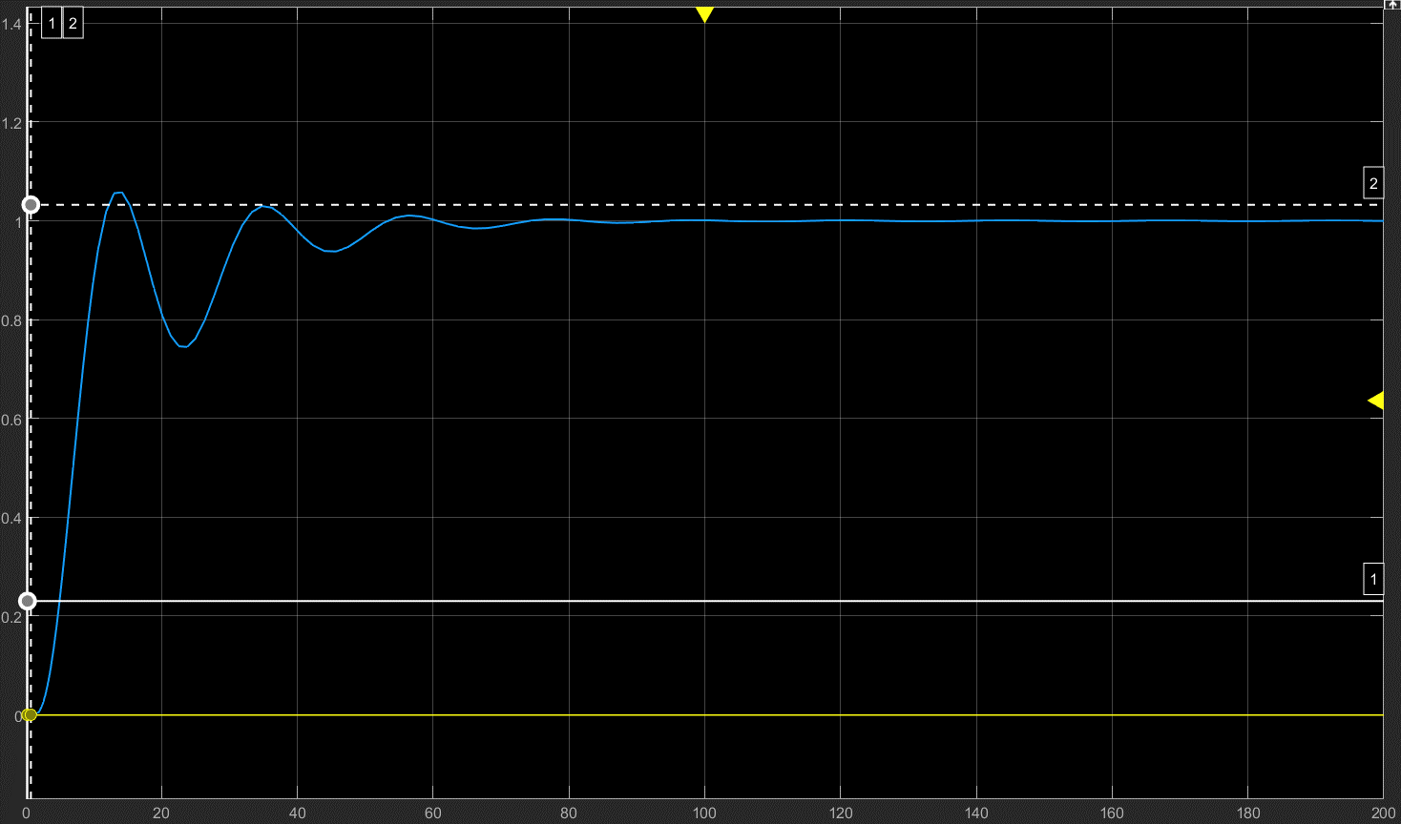

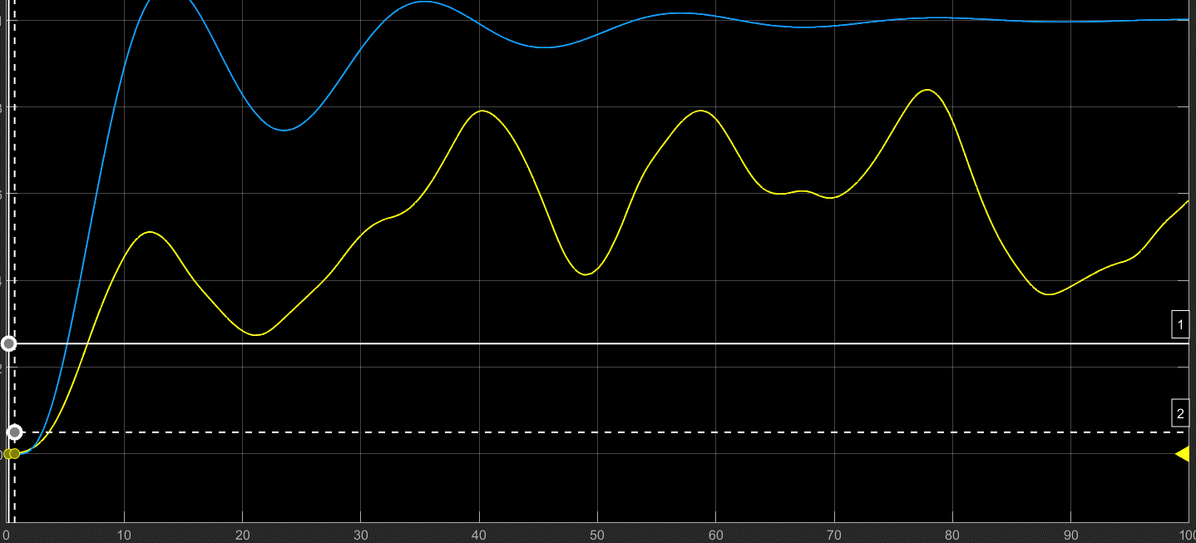
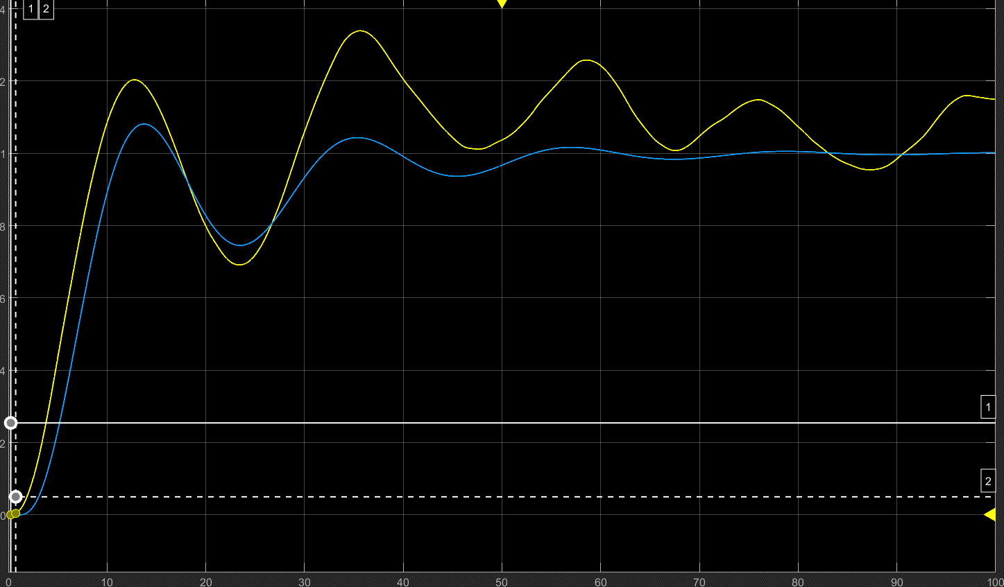
2.2.4 | Sin modificar la Entrada Variable |  |  |  |  |  | Con valores de: 2,2-0-0,1
Step
Entrada Var

 | Con valores 2-0-0,5 |  |  |  |  |  | Con valores de 2-0-0,1 |  | Mejor resultado

